상품제안서
타이틀리스트Prov1골프공4구 선물세트 | 상품코드: F30555

 |  |  |  |  |  |  | 02-412-0044 | www.easy1.co.kr
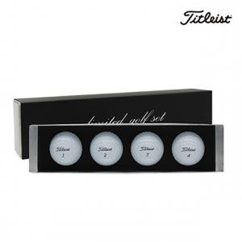

【상세/제작정보】 | 기본수량 미만 인쇄시 비용 추가. (10개 미만 풀컬러 인쇄시 45000원)

【인쇄/포장옵션】 | 풀칼라 / 포장지포장

【공급단가】 | 수량 | 20~ | 50~ | 100~ | 300~ | 500~
*VAT별도 | 단가 | 32,500원 | 31,980원 | 31,200원 | 30,420원 | 29,900원

【상품 URL】 | http://www.easy1.co.kr/src/goods_detail.php?gdno=30555

